Sheet1
道の駅スタンプアプリ
・.net mauiを使ってC#でiosアプリを作る。
・道の駅のスタンプラリーをしているが、道の駅について調べるときに、現在リリースされているアプリではスタンプラリーに特化してないので使いにくい。
・現在リリースされているアプリで有用な機能を残しつつ、欲しい機能をのせたアプリを作りたい。

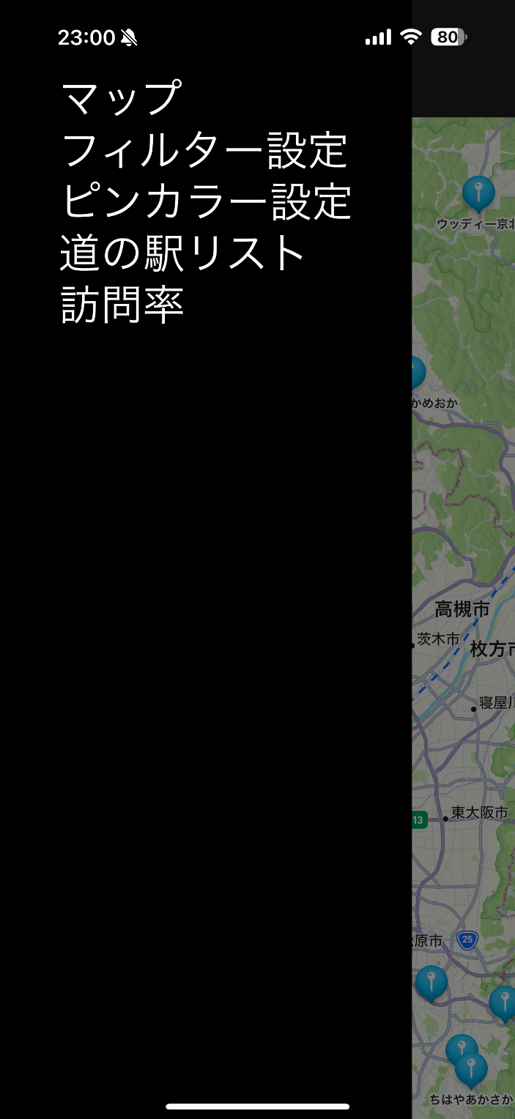
機能
・マップに道の駅の場所を表示する
・ピンの表示非表示をフィルター設定で制御する
・ピンの色をいくつかの条件で設定した色で色分けする
・道の駅の一覧を表示する
・都道府県,地方ごとの訪問率を表示する
・道の駅の詳細データの表示と、特定の項目の編集を可能とする
・道の駅のデータや設定データはSQLiteを使ってデータベースファイルに保存する
・データベースファイルはデバイスから取り出し可能な位置に配置し、簡単にメンテナンス可能にさせる

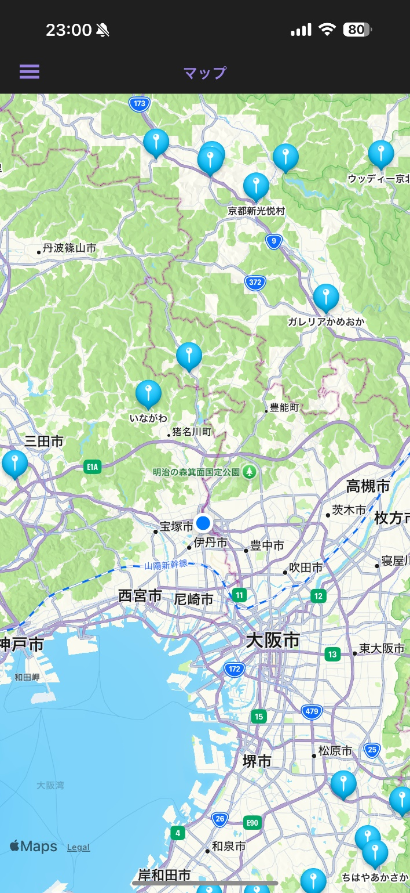
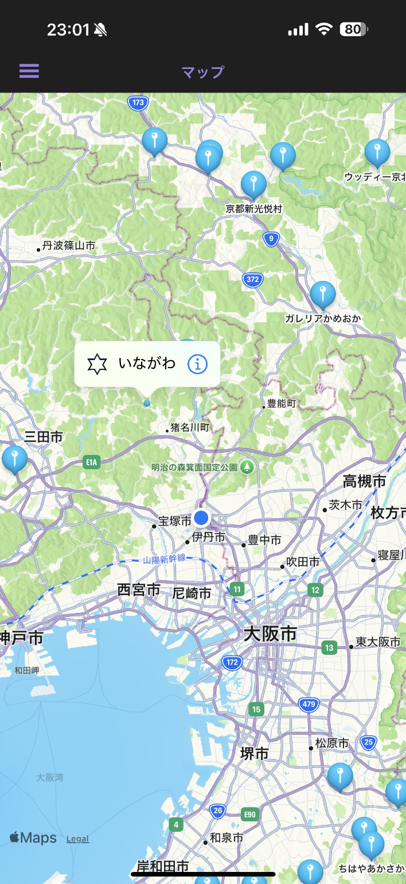

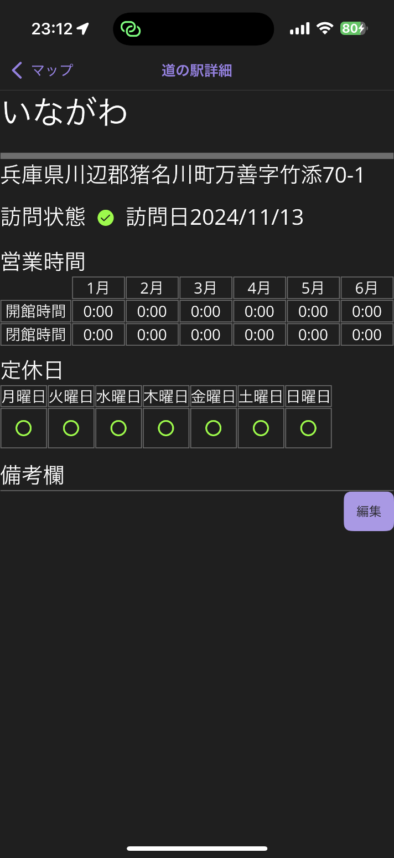
画面
マップ(初期画面)
・現在地を表示する
・道の駅の場所にピンを立てる
・ピンの色,表示状態,画像,訪問状態を反映させる
・ピンに道の駅の詳細情報を表示させるボタンを置く

ピン押下
訪問ボタン押下
詳細ボタン押下

未実装
フィルター設定
・ピンの表示非表示を設定する
・表示非表示の設定条件を切り替える
・設定データはデータベースに保存する

カラー設定
・ピンの色を設定する
・色の設定条件を切り替える(開館時間,閉館時間,定休日など)
・色はカラーピッカーで変更可能
・色の数(条件の要素の数)は増減可能
・設定データはデータベースに保存する



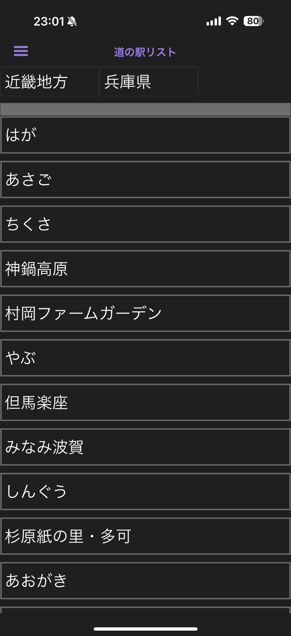
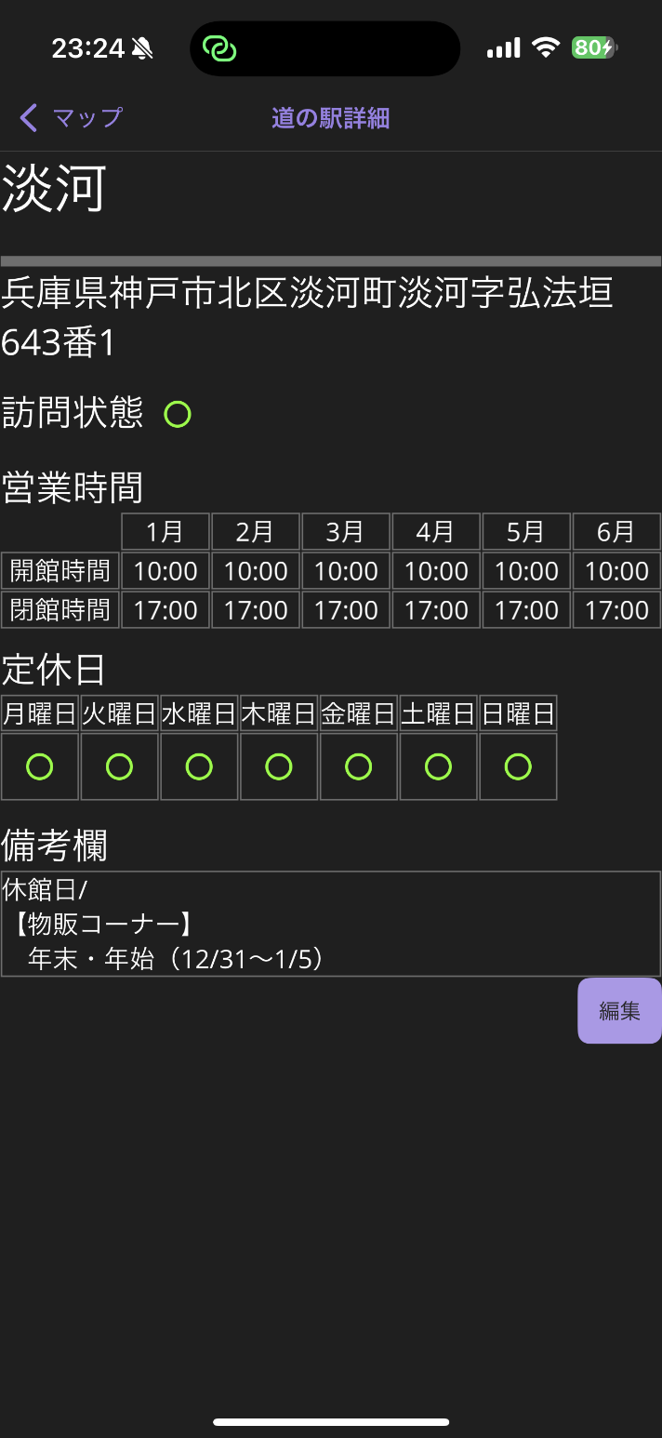
道の駅一覧
・道の駅名称の一覧を表示する
・地方,都道府県を選択して表示する
・道の駅名称をタップで道の駅の詳細情報を表示する

道の駅選択
地方,都道府県選択
都道府県選択後

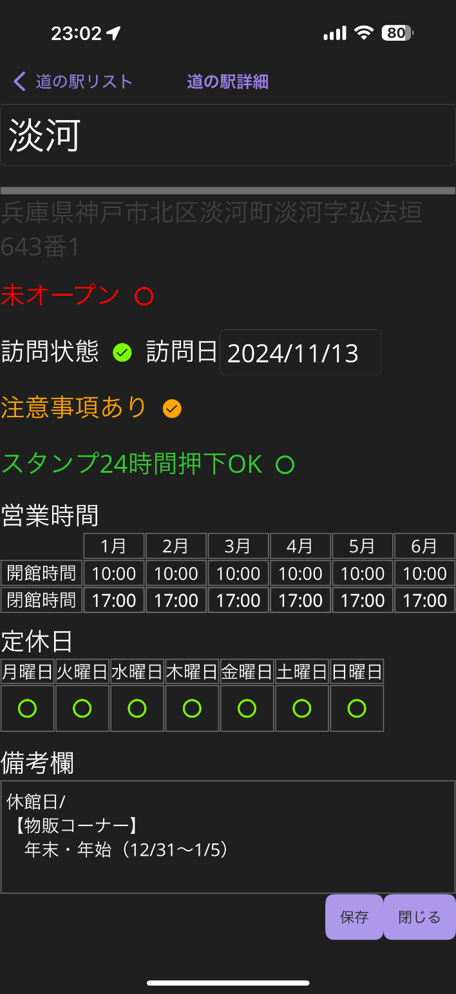
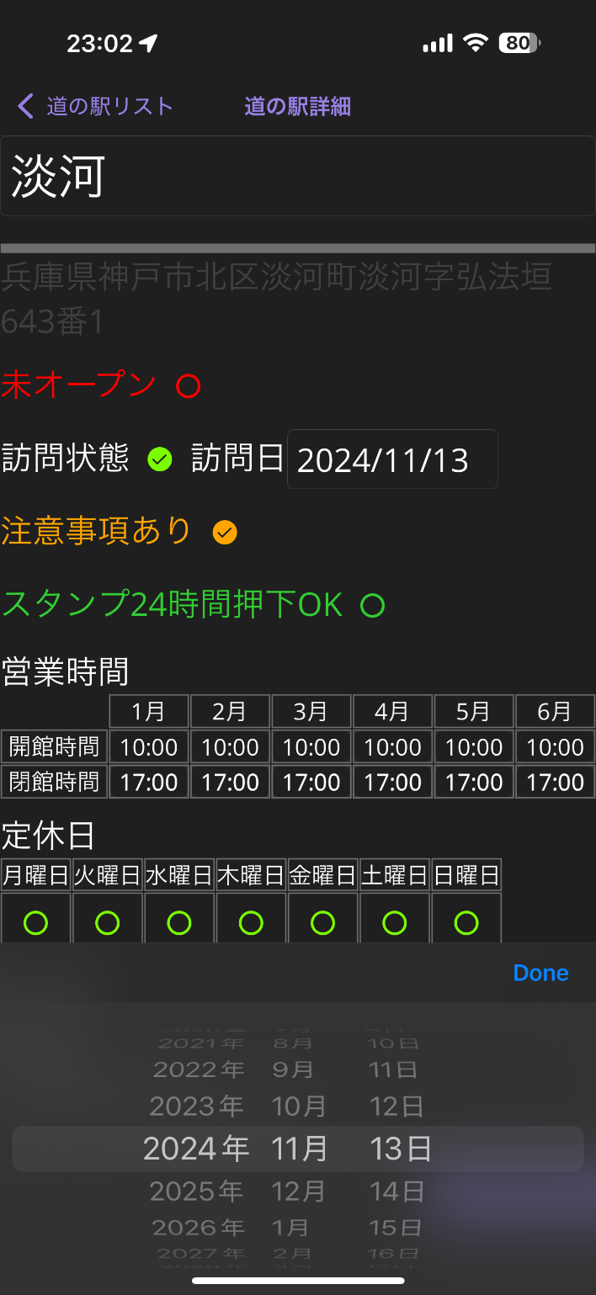
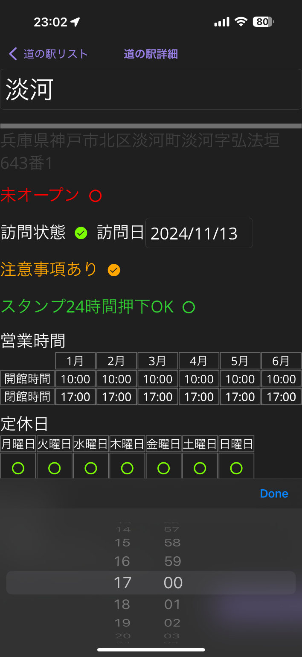
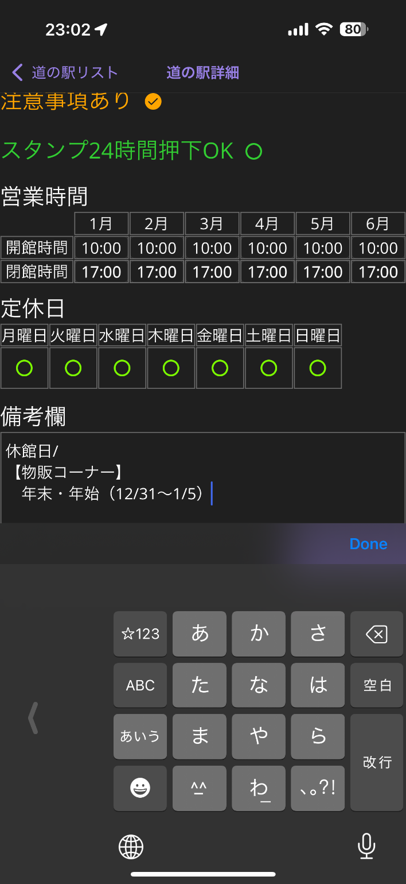
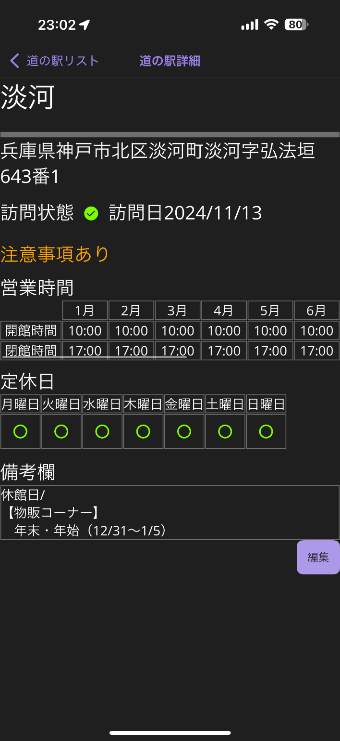
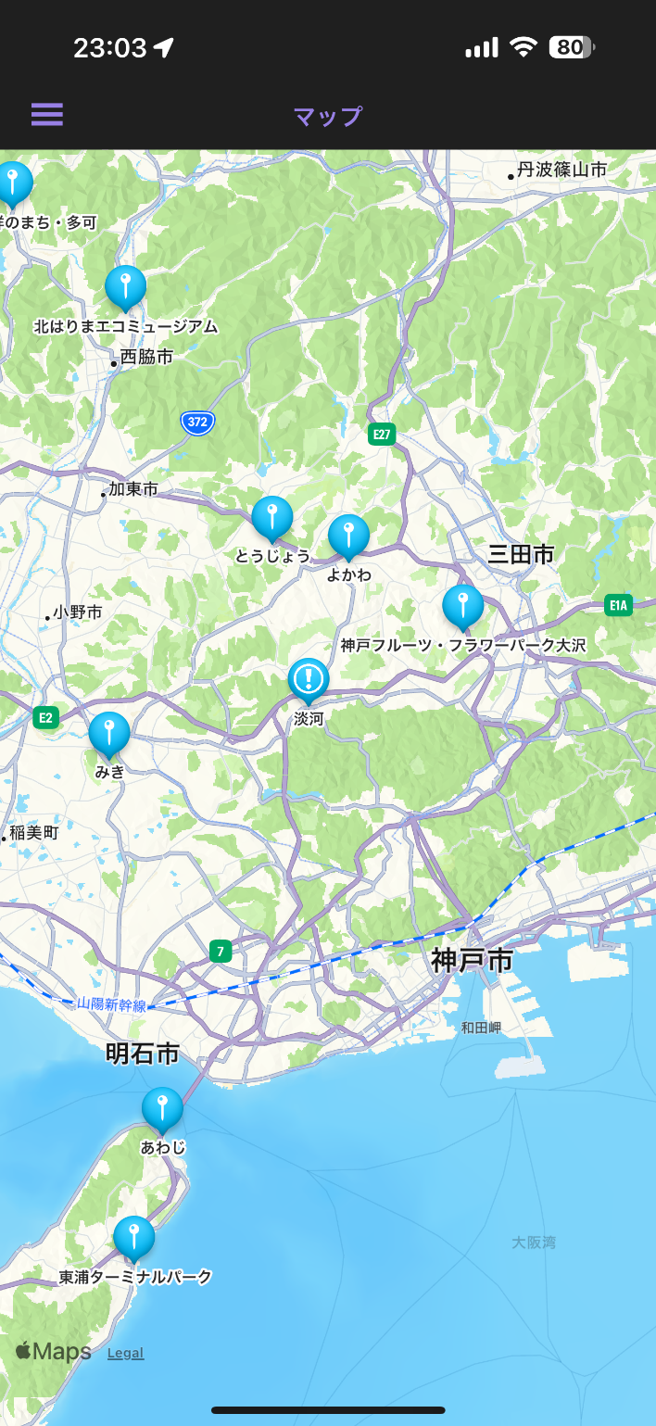
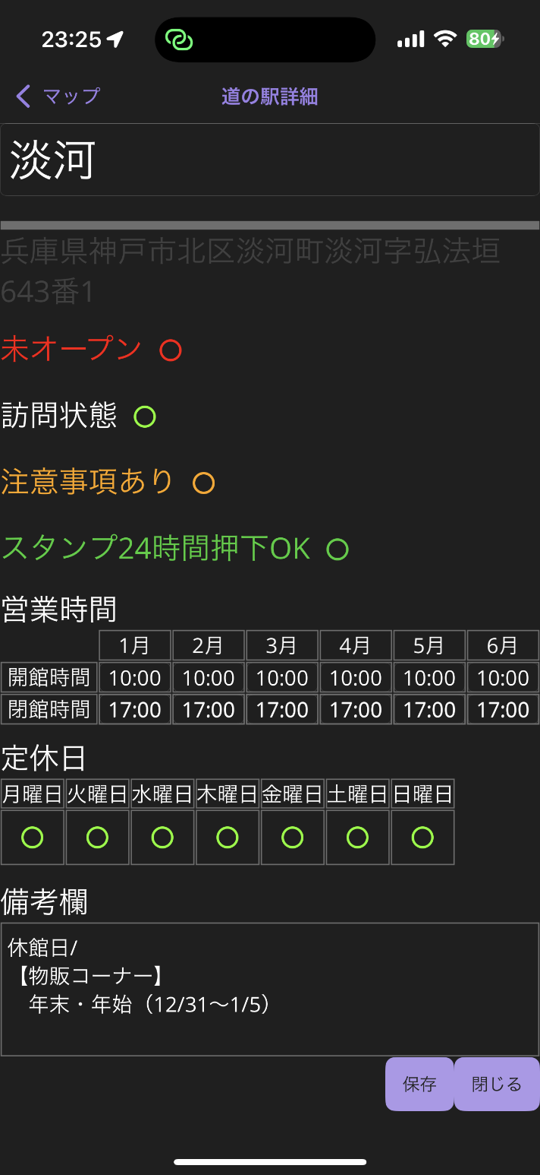
道の駅詳細
・道の駅の詳細データを表示する
・道の駅の詳細データの内、特定のデータの編集を可能とする
・編集内容から詳細データの表示を更新する
・編集内容からピンの状態をフィルター設定やカラー設定も加味し更新する
・編集内容はデータベースに保存する

編集ボタン押下
各種データ編集
保存ボタン押下
変更後データ反映

未実装
道の駅訪問率
・道の駅の訪問率を表示する
・訪問率は地方,都道府県別で表示する

工夫した点
・通常リソースは外から見えない位置に配置されるが、データベースファイルは外から編集可能な場所に配置し、データのメンテナンス性を考えた
・標準のマップでは思い通りの見た目にならないため、カスタマイズを行った
・基本的にMVVMを採用し、なるべくコードビハインドを使わないように工夫した
・OSアップデート時にアプリの更新はしたくないので、なるべく新しい機能(メソッドやクラス)を使った

苦労した点
・道の駅の情報を集めたデータベースを作るのに一つ一つサイトで確認して手打ちで作ったので非常に時間がかかった
(最初はChatGPTなどを駆使して試行錯誤したがうまいこといかず、手打ちというやり方になってしまった)
・.net Mauiの本を購入したが表面的にことは記載しているが、ちょっと応用的なことをしたくても記載が無かった
・Windowsでiosのアプリをデバッグするのは公式なやり方はなく、環境構築に手間取った(本当はMacを使わなければならない)
・iosでデバッグするにはApple Developer Programに加入する必要があるが、12,980円/年かかるのでOSアップデート時のアプリ更新はできない(もう払いたくない)
・アプリの更新をなるべく行わないために、新しい機能(メソッドやクラス)を使うことを心掛けたが、その分情報が少なく自分で試行錯誤を行うことが多かった
・データのメンテナンス性を考えてデータベースファイルを外から編集可能な位置に置くことにしたが、その方法について情報が少なく実現までにかなり時間がかかった
・WPFのようなデザイン画面がなく、いちいちデバイスにインストールしてレイアウトを確認する必要があり、デバッグに想定より時間がかかった
・マップは標準コントロールをカスタマイズすることになったが、ネットに情報が少なく試行錯誤を繰り返す羽目になった(詳細は下記参照)

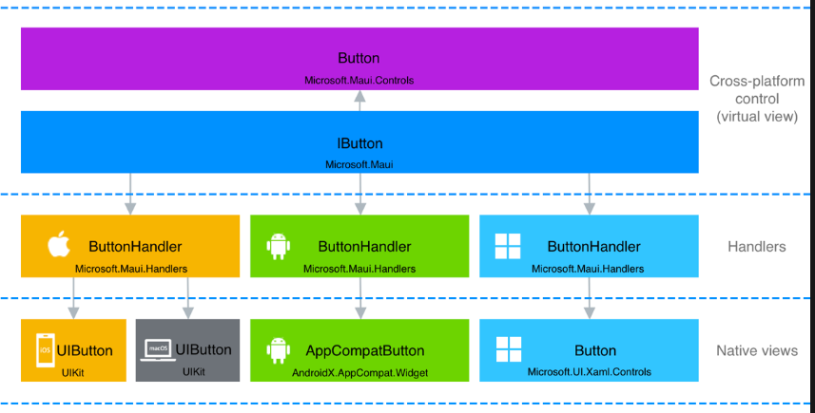

ControlとHandlerをカスタムする必要があるが、情報がかなり少ない。
しかもHandlerの方はAppleに近いためSwiftっぽいクラス名やプロパティ名などになっており、.net系の雰囲気とは異なる。
Swiftのサイトなどを参考に試行錯誤を行った。

各コントロールはこのような構造になっている 左記の図はButtonだがMapも同じです

今回対象外

